动物
动物资源
序号 | 名称 | 动画类型 | Texture资源名 | 预览样式
1 | 蜻蜓 | 空闲，移动，损坏，死亡 | Dragonfly
2 | 犰狳 | 空闲，移动，卷曲，损坏，死亡 | Armadillo
3 | 猫咪 | 2个懒人，舔爪，清洁，走路，奔跑 ，睡觉，爪子，跳跃和嘶嘶声 | Cat | 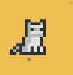
4 | 狐狸 | 两个空闲，运动，跳跃，损坏，睡眠和死亡 | Fox
5 | 螃蟹 | 移动，死亡，攻击和闲置 | Crab
6 | 章鱼 | 两个闲置，移动，浮出水面，潜水，损坏和死亡 | Octopus
7 | 松鼠 | 两个闲置，进食，移动，挖掘，破坏和死亡动画 | Squirrel
8 | 猪 | 空闲，移动，损坏和睡眠 | Pig
9 | 毒蛇 | 空闲，运动，咬伤，损坏和死亡 | Cobra
10 | 青蛙 | 空闲，死亡 | Fog
11 | 蜘蛛 | 闲置，运动，出现，跳跃，射击网，伤害和死亡 | Spider
12 | 蝙蝠 | 闲置，死亡 | Bat
13
14
15
16
17
18
19
20
21

怪物
怪物资源
序号 | 名称 | 动画类型 | Texture资源名 | 预览样式
1 | 食尸鬼 | 空闲，移动，卷曲，损坏，死亡 | Armadillo
2 | 飞脑怪物 | 空转/移动，损坏，死亡和攻击 | Flying Brain
3 | 眼球怪物 | 空转/移动，警报和酸泪 | Eye Monster
4 | 史莱姆 | 空闲，运动，分裂（从媒体到小），攻击，伤害和死亡 | Slime
5 | 模仿精灵 | 惊喜，闲置，运动和死亡 | Mimic | 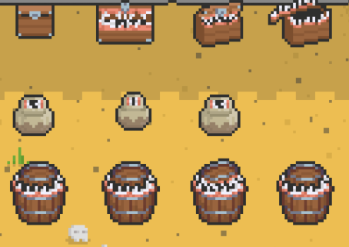
6 | 迷你魔像 | 闲置，移动，攻击，损坏和死亡 | Mini Golem
7 | 火元素 | 闲置，移动，攻击，损坏和死亡 | Fire Elemental
8 | 冰元素 | 空闲，移动，攻击，睡眠，跳跃，伤害和死亡 | Ice Elemental
9 | 叶元素 | 空闲，移动，攻击，伤害和死亡 | Leaf Elemental
10 | 小鬼 | 空闲，移动，攻击，伤害和死亡 | Small Ghost
11 | 独眼巨人 | 闲逛，走路，踩踏，扔石头，伤害，死亡，守护眼睛和激光束 | Cyclops | 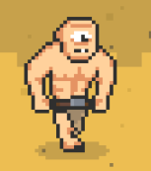
12 | 牛头怪物 | 空闲，移动，嘲讽，4种不同的攻击力，两种不同的伤害和死亡动 | Minotaur | 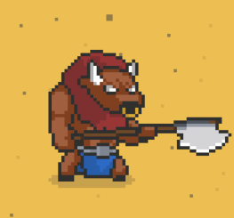
13 | 蠕虫 | 空闲，跳跃，攻击，死亡 | Worm
14
15
16
17
18
19
20

人物
人物资源
序号 | 名称 | 动画类型 | Texture资源名 | 预览样式
1 | 女冒险家 | 空闲，移动，攻击，死亡 | Female Adventurer
2 | 太空士兵 | 闲置，移动，射击，损坏和死亡 | Space Soldier
3 | 女巫 | 空转，移动，施法，伤害，死亡，飞行 | Witch | 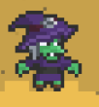
4 | 包工头 | 空闲，行走，构建，死亡 | Builder | 
5 | 圣诞老人 | 闲置，移动，5种不同的攻击，礼物，投掷，伤害和死亡 | Santa | 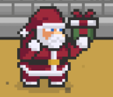
6 | 角斗士 | 空闲，移动，攻击，受伤，死亡 | Gladiator | 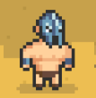
7 | 冒险者 | 攻击，跳跃，射箭，魔法，射箭，攀爬，闲置，受伤，死亡 | Adventurer | 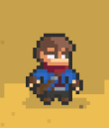
8 | 矮人 | 闲置，移动，攻击，受伤，死亡 | Dwarf | 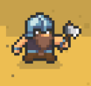
9
10
11
12
13
14
15
16
17
18
19

其他资源
动物资源
序号 | 名称 | 动画类型 | Texture资源名 | 预览样式
1 | 地牢 | 无 | Dungeon_Tileset | 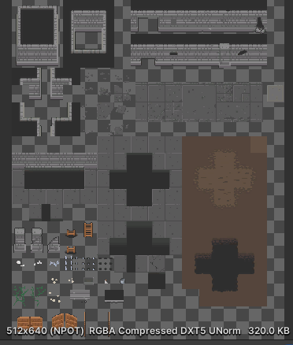
2 | 竞技场 | 无 | Arena Tileset | 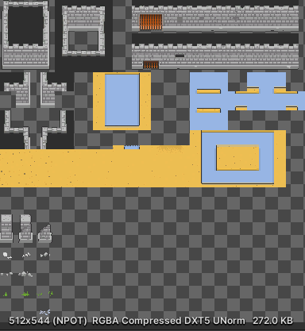
3 | 火炬 | 闲置 | Torch | 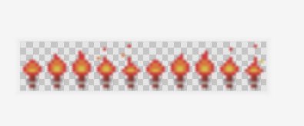
4 | 旗帜 | 闲置 | banner
5
6
7
8
9
10
11
12
13
14
15
16
17
18
19
20
21

